Blad1
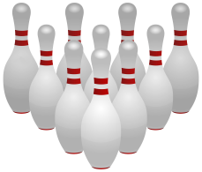
Bowlingserie
Tabeller VÅREN 2024

Serie X Lag | spelade matcher | V | O | F | vunna poäng | förlorade poäng | seriepoäng
Anonyma bowlare | 9 | 7 |  | 2 | 43 | 11 | 14
BK Rännan | 10 | 6 | 1 | 3 | 36 | 24 | 13
Top Team | 8 | 4 | 2 | 2 | 32 | 16 | 10
Nöjes | 9 | 3 | 3 | 3 | 27 | 27 | 9
Team Skeptiska | 10 | 3 | 2 | 5 | 21 | 39 | 8
Flygtseniorerna | 10 | 1 |  | 9 | 9 | 51 | 2

Serie A Lag | spelade matcher | V | O | F | vunna poäng | förlorade poäng | seriepoäng
Gökboet | 10 | 7 | 2 | 1 | 42 | 18 | 16
Hälges 4 | 10 | 7 |  | 3 | 43 | 17 | 14
Gröngölingarna | 10 | 4 | 2 | 4 | 30 | 30 | 10
Käglorna | 10 | 4 | 1 | 5 | 25 | 35 | 9
56+ | 10 | 3 | 1 | 6 | 23 | 37 | 7
Jumbo | 10 | 1 | 4 | 6 | 17 | 43 | 4
 | 60 | 26 | 10 | 25 | 180 | 180 | 60

